1-ая таблица продуктов

№ | Расми | Модели | информация о машине | Характеристикаси
1 | 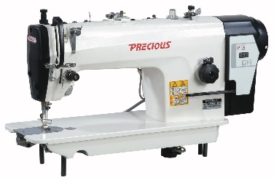 | PC9893D | PRECIOUS PC9893D - bir ignali to‘g‘ri chokli sanoat tikuv mashinasi PRECIOUS PC9893D - yengil va o‘rta qalinlikdagi matolarni tikish uchun mo‘ljallangan yuqori tezlikdagi sanoat tikuv mashinasi. Model aniq, tekis va barqaror chok hosil qilib, yuqori ish unumdorligini ta’minlaydi. Servo motor tufayli kam shovqin bilan ishlaydi va elektr energiyasini tejamkor sarflaydi. PC9893D — PRECIOUS’ning eng ko‘p tanlanadigan bestseller modellaridan biri. Atelye, tikuv sexlari va ishlab chiqarish korxonalari uchun mos. | Texnik xususiyatlari Ignalar soni: 1 ta Tikuv turi: bir qatorli to‘g‘ri chok Chok uzunligi: 5 mm gacha Mato turi: yengil va o‘rta qalinlikdagi matolar Tikuv tezligi: 5000 chok/daqiqa Igna modeli: DB×1 Dvigatel turi: servo motor
2 | 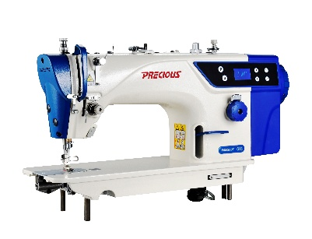 | G18D | PRECIOUS G18D - panelli boshqaruvga ega bir ignali to‘g‘ri chokli sanoat tikuv mashinasi Yengil va o‘rta qalinlikdagi matolar bilan ishlash uchun mo‘ljallangan bestseller sanoat tikuv mashinasi. Panelli boshqaruv tizimi ish jarayonini qulay va oson nazorat qilish imkonini beradi. Yuqori tikuv tezligi unumdorlikni oshiradi, servo motor esa kam shovqinli, barqaror va energiya tejamkor ishlashni ta’minlaydi. Atelye, tikuv sexlari va ishlab chiqarish korxonalari uchun mos. | Texnik xususiyatlari Ignalar soni: 1 ta Tikuv turi: bir qatorli to‘g‘ri chok Chok uzunligi: 5 mm gacha Mato turi: yengil va o‘rta qalinlikdagi matolar Tikuv tezligi: 5000 chok/daqiqa Igna modeli: DB×1 Dvigatel turi: servo motor
3 |  | G18-D1 | PRECIOUS G18-D1 - avtomatik ip kesish funksiyasiga ega bir ignali to‘g‘ri chokli sanoat tikuv mashinasi Yengil va o‘rta qalinlikdagi matolar bilan ishlash uchun mo‘ljallangan bestseller model. Avtomatik ip kesish funksiyasi tikuv jarayonini tezlashtirib, ortiqcha qo‘l mehnatini kamaytiradi. Yuqori tikuv tezligi samarali ishlash imkonini beradi, servo motor esa kam shovqinli, barqaror va energiya tejamkor ishlashni ta’minlaydi. Atelye, tikuv sexlari va ishlab chiqarish korxonalari uchun mos. | Texnik xususiyatlari Ignalar soni: 1 ta Avtomatik ip kesish: mavjud Tikuv turi: bir qatorli to‘g‘ri chok Chok uzunligi: 5 mm gacha Mato turi: yengil va o‘rta qalinlikdagi matolar Tikuv tezligi: 5000 chok/daqiqa Igna modeli: DB×5 Dvigatel turi: servo motor
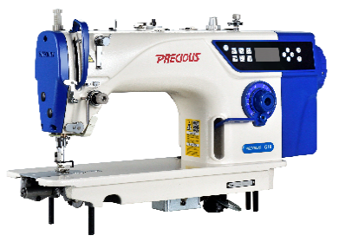 4 |  | G18-D4 | PRECIOUS G18-D4 - avtomatik funksiyalarga ega bir ignali to‘g‘ri chokli sanoat tikuv mashinasi Yengil va o‘rta qalinlikdagi matolar bilan ishlash uchun mo‘ljallangan bestseller model. Avtomatik ip kesish, tepki ko‘tarish va chokni mustahkamlash funksiyalari tikuv jarayonini tezlashtirib, ishni yanada qulay qiladi. Yuqori tikuv tezligi samarali ishlash imkonini beradi, servo motor esa kam shovqinli, barqaror va energiya tejamkor ishlashni ta’minlaydi. Atelye, tikuv sexlari va ishlab chiqarish korxonalari uchun mos. | Texnik xususiyatlari Ignalar soni: 1 ta Avtomatik ip kesish: mavjud Avtomatik tepki ko‘tarish: mavjud Avtomatik chokni mustahkamlash: mavjud Chok uzunligi: 5 mm gacha Mato turi: yengil va o‘rta qalinlikdagi matolar Tikuv tezligi: 5000 chok/daqiqa Igna modeli: DB×1 Dvigatel turi: servo motor
5 |  | G18E | PRECIOUS G18E - step motorli avtomatik bir ignali to‘g‘ri chokli sanoat tikuv mashinasi Yengil va o‘rta qalinlikdagi matolar bilan ishlash uchun mo‘ljallangan zamonaviy model. Avtomatik ip kesish, tepki ko‘tarish va chokni mustahkamlash funksiyalari ish jarayonini tez va qulay tashkil etishga yordam beradi. 9 xil dekorativ chok imkoniyati turli tikuv vazifalarini bajarish uchun qo‘shimcha qulaylik yaratadi. Step motor esa mashinaning aniq, barqaror va samarali ishlashini ta’minlaydi | Texnik xususiyatlari Ignalar soni: 1 ta Avtomatik ip kesish: mavjud Avtomatik tepki ko‘tarish: mavjud Avtomatik chokni mustahkamlash: mavjud Dekorativ choklar: 9 xil Chok uzunligi: 5 mm gacha Mato turi: yengil va o‘rta qalinlikdagi matolar Tikuv tezligi: 5000 chok/daqiqa Igna modeli: DB×1 Dvigatel turi: step motor
6 | 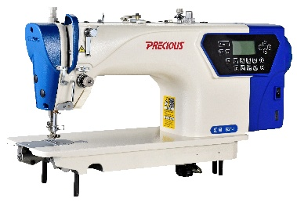 | G21-2 | PRECIOUS G21-2 - 2 ta step motor va sensorli boshqaruvga ega avtomatik bir ignali to‘g‘ri chokli sanoat tikuv mashinasi Yengil va o‘rta qalinlikdagi matolar bilan ishlash uchun mo‘ljallangan zamonaviy model. 2 ta step motor va sensorli boshqaruv tizimi tikuv jarayonida yuqori aniqlik, barqarorlik va qulay boshqaruvni ta’minlaydi. Avtomatik ip kesish, tepki ko‘tarish va chokni mustahkamlash funksiyalari ish jarayonini tezlashtiradi. 9 xil dekorativ chok imkoniyati esa turli tikuv vazifalarini bajarishda qo‘shimcha qulaylik yaratadi. | Texnik xususiyatlari Ignalar soni: 1 ta Step motorlar soni: 2 ta Boshqaruv turi: sensorli Avtomatik ip kesish: mavjud Avtomatik tepki ko‘tarish: mavjud Avtomatik chokni mustahkamlash: mavjud Dekorativ choklar: 9 xil Chok uzunligi: 5 mm gacha Mato turi: yengil va o‘rta qalinlikdagi matolar Tikuv tezligi: 5000 chok/daqiqa Igna modeli: DB×1 Dvigatel turi: step motor
7 | 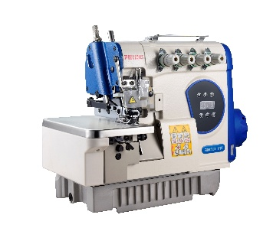 | V19-4 | PRECIOUS V19-4 - 4 ipli sanoat overlok tikuv mashinasi Yengil va o‘rta qalinlikdagi matolar bilan ishlash uchun mo‘ljallangan bestseller model. 4 ipli overlok tizimi mato chetlarini sifatli tikish va puxta ishlov berish imkonini beradi. Yopiq moy tizimi ish jarayonida tozalikni saqlashga yordam beradi. Yuqori tikuv tezligi va servo motor esa barqaror, kam shovqinli hamda samarali ishlashni ta’minlaydi. Tikuv sexlari va ishlab chiqarish korxonalarida intensiv foydalanish uchun mos. | Texnik xususiyatlari Ignalar soni: 2 ta Iplar soni: 4 ta Mato turi: yengil va o‘rta qalinlikdagi matolar Tikuv tezligi: 6000 chok/daqiqa Igna modeli: DC×27 Dvigatel turi: servo motor Moy idishi: yopiq Tepki ko‘tarilish balandligi: 5,5 mm Maksimal chok uzunligi: 3,6 mm
8 |  | V19-5 | PRECIOUS V19-5 - 5 ipli sanoat overlok tikuv mashinasi Yengil va o‘rta qalinlikdagi matolar bilan ishlash uchun mo‘ljallangan yuqori unumdorlikdagi model. 5 ipli overlok tizimi mato chetlarini tikish, mustahkamlash va sifatli ishlov berish imkonini beradi. Yopiq moy tizimi ish jarayonida tozalikni saqlashga yordam beradi. Yuqori tikuv tezligi va servo motor barqaror, kam shovqinli hamda samarali ishlashni ta’minlaydi. Tikuv sexlari va ishlab chiqarish korxonalarida intensiv foydalanish uchun mos. | Texnik xususiyatlari Ignalar soni: 2 ta Iplar soni: 5 ta Mato turi: yengil va o‘rta qalinlikdagi matolar Tikuv tezligi: 6000 chok/daqiqa Igna modeli: DC×27 Dvigatel turi: servo motor Moy idishi: yopiq Tepki ko‘tarilish balandligi: 5,5 mm Maksimal chok uzunligi: 3,6 mm
9 |  | V19-4U | PRECIOUS V19-4U - avtomatik ip kesish funksiyasiga ega 4 ipli sanoat overlok tikuv mashinasi Yengil va o‘rta qalinlikdagi matolar bilan ishlash uchun mo‘ljallangan zamonaviy model. 4 ipli overlok tizimi mato chetlariga sifatli va puxta ishlov berish imkonini beradi. Avtomatik ip kesish funksiyasi ish jarayonini tezlashtirib, tikuvchining ishini yengillashtiradi. Yopiq moy tizimi tozalikni saqlashga yordam beradi, servo motor esa kam shovqinli, barqaror va samarali ishlashni ta’minlaydi. Tikuv sexlari va ishlab chiqarish korxonalari uchun mos. | Texnik xususiyatlari Ignalar soni: 2 ta Iplar soni: 4 ta Avtomatik ip kesish: mavjud Mato turi: yengil va o‘rta qalinlikdagi matolar Tikuv tezligi: 6000 chok/daqiqa Igna modeli: DC×27 Dvigatel turi: servo motor Moy idishi: yopiq Tepki ko‘tarilish balandligi: 5,5 mm Maksimal chok uzunligi: 3,6 mm
10 | 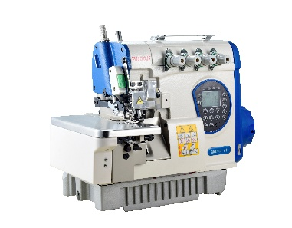 | V19-4UTPCQ | PRECIOUS V19-4UTPCQ - havo bilan tozalash funksiyasiga ega to‘liq avtomatik sanoat overlok tikuv mashinasi Yengil va o‘rta qalinlikdagi matolar bilan ishlash uchun mo‘ljallangan zamonaviy avtomatik model. Avtomatik ip kesish va tepki ko‘tarish funksiyalari tikuv jarayonini tezlashtirib, operator ishini yengillashtiradi. Havo bilan tozalash funksiyasi ish jarayonida yig‘iladigan mayda mato qoldiqlari va changni tozalashga yordam beradi. Yopiq moy tizimi va servo motor barqaror, kam shovqinli hamda samarali ishlashni ta’minlaydi. Intensiv ishlab chiqarish jarayonlari uchun mos. | Texnik xususiyatlari Ignalar soni: 2 ta Avtomatik ip kesish: mavjud Avtomatik tepki ko‘tarish: mavjud Havo bilan tozalash funksiyasi: mavjud Mato turi: yengil va o‘rta qalinlikdagi matolar Tikuv tezligi: 6000 chok/daqiqa Igna modeli: DC×27 Dvigatel turi: servo motor Moy idishi: yopiq Tepki ko‘tarilish balandligi: 5,5 mm Maksimal chok uzunligi: 3,6 mm
11 | 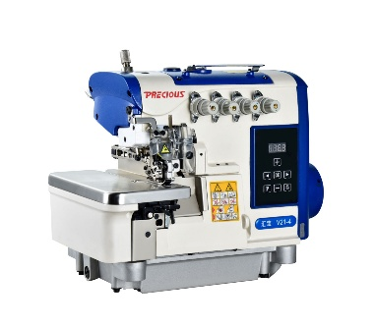 | V21-4 | PRECIOUS V21-4 - PEGASUS turidagi 4 ipli sanoat overlok tikuv mashinasi Yengil va o‘rta qalinlikdagi matolar bilan ishlash uchun mo‘ljallangan yuqori unumdorlikdagi model. PEGASUS turidagi konstruksiya va 4 ipli overlok tizimi mato chetlariga sifatli, tekis va puxta ishlov berish imkonini beradi. Yopiq moy tizimi ish jarayonida tozalikni saqlashga yordam beradi. Yuqori tikuv tezligi va servo motor barqaror, kam shovqinli hamda samarali ishlashni ta’minlaydi. Tikuv sexlari va ishlab chiqarish korxonalarida intensiv foydalanish uchun mos. | Texnik xususiyatlari Ignalar soni: 2 ta Iplar soni: 4 ta Mato turi: yengil va o‘rta qalinlikdagi matolar Tikuv tezligi: 6000 chok/daqiqa Igna modeli: DC×27 Dvigatel turi: servo motor Moy idishi: yopiq Tepki ko‘tarilish balandligi: 5,5 mm Maksimal chok uzunligi: 3,6 mm
12 | 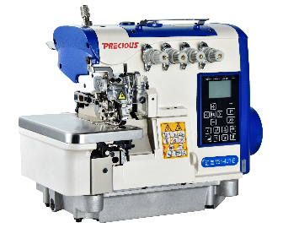 | V21-4UT | PRECIOUS V21-4UT - avtomatik ip kesish funksiyasiga ega PEGASUS turidagi 4 ipli sanoat overlok tikuv mashinasi Yengil va o‘rta qalinlikdagi matolar bilan ishlash uchun mo‘ljallangan zamonaviy model. 4 ipli overlok tizimi mato chetlariga tekis, sifatli va puxta ishlov berish imkonini beradi. Avtomatik ip kesish va tepki ko‘tarish funksiyalari ish jarayonini tezlashtirib, operator uchun qo‘shimcha qulaylik yaratadi. Yopiq moy tizimi tozalikni saqlashga yordam beradi, servo motor esa barqaror, kam shovqinli va samarali ishlashni ta’minlaydi. | Texnik xususiyatlari Ignalar soni: 2 ta Iplar soni: 4 ta Avtomatik ip kesish: mavjud Avtomatik tepki ko‘tarish: mavjud Mato turi: yengil va o‘rta qalinlikdagi matolar Tikuv tezligi: 6000 chok/daqiqa Igna modeli: DC×27 Dvigatel turi: servo motor Moy idishi: yopiq Tepki ko‘tarilish balandligi: 5,5 mm Maksimal chok uzunligi: 3,6 mm
13 | 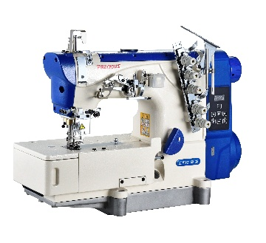 | F21-501CB/502BB | PRECIOUS F21-501CB/502BB - rashma va beyka funksiyalarini birlashtirgan 3 ignali sanoat tikuv mashinasi Yengil va o‘rta qalinlikdagi matolar bilan ishlash uchun mo‘ljallangan ko‘p funksiyali model. Bitta mashinada bir nechta tikuv jarayonlarini bajarish imkoniyati ishlab chiqarish jarayonini yanada qulay va samarali tashkil etishga yordam beradi. 3 ignali tizim tekis va sifatli chok hosil qiladi. Yuqori tikuv tezligi ish unumdorligini oshiradi, servo motor esa barqaror, kam shovqinli va energiya tejamkor ishlashni ta’minlaydi. Tikuv sexlari va ishlab chiqarish korxonalari uchun mos. | Texnik xususiyatlari Ignalar soni: 3 ta Mato turi: yengil va o‘rta qalinlikdagi matolar Tikuv tezligi: 5000 chok/daqiqa Igna modeli: UY 128GAS 65–80 Dvigatel turi: servo motor Tepki ko‘tarilish balandligi: 5 mm Chok uzunligi: 1,4–4,5 mm
14 | 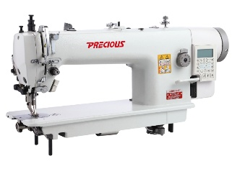 | PC0303DL-12 | PRECIOUS PC0303DL-12 - yuruvchi tepkili sanoat tikuv mashinasi O‘rta va og‘ir matolar bilan ishlash uchun mo‘ljallangan bestseller model. Yuruvchi tepki mexanizmi qalin va bir necha qatlamli materiallarni bir tekis surib, aniq va sifatli tikish imkonini beradi. 12 mm gacha bo‘lgan chok uzunligi turli qalin materiallar bilan ishlashda qulaylik yaratadi. Servo motor barqaror, kam shovqinli va energiya tejamkor ishlashni ta’minlaydi. Mebel, sumka, charm buyumlar va boshqa qalin materiallardan mahsulot ishlab chiqarishda foydalanish uchun mos. | Texnik xususiyatlari Ignalar soni: 1 ta Tikuv maydoni: 33 mm Chok uzunligi: 12 mm gacha Mato turi: o‘rta va og‘ir Tikuv tezligi: 2000 chok/daqiqa Igna modeli: DB×17 Dvigatel turi: servo motor
15 | 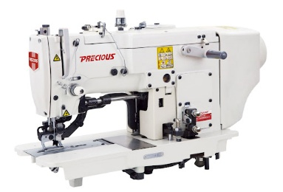 | PC781ET | PRECIOUS PC781ET - tugma iligi ochish uchun sanoat tikuv mashinasi Yengil va o‘rta qalinlikdagi matolarda tugma iliklarini aniq va sifatli tikish uchun mo‘ljallangan maxsus model. Turli o‘lchamdagi tugmalar uchun 6,4 mm dan 25,4 mm gacha uzunlikdagi iliklarni tayyorlash imkonini beradi. Yuqori tikuv tezligi ish unumdorligini oshiradi, servo motor esa barqaror, kam shovqinli va energiya tejamkor ishlashni ta’minlaydi. Kiyim-kechak ishlab chiqarish korxonalari va professional tikuv sexlari uchun mos. | Texnik xususiyatlari Ignalar soni: 1 ta Tugma diametri: 15 mm gacha Ilik uzunligi: 6,4–25,4 mm Mato turi: yengil va o‘rta qalinlikdagi matolar Tikuv tezligi: 3600 chok/daqiqa Igna o‘lchami: 75–90 Dvigatel turi: servo motor
16 | 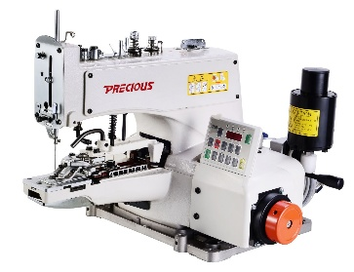 | PC1377E | PRECIOUS PC1377E - tugma qadash uchun sanoat tikuv mashinasi Yengil va o‘rta qalinlikdagi matolarga tugmalarni tez, aniq va mustahkam qadash uchun mo‘ljallangan maxsus model. 10–28 mm diametrdagi turli o‘lchamli tugmalar bilan ishlash imkonini beradi. 8, 16 va 32 ta tikuv rejimi turli mahsulot va ishlab chiqarish talablariga mos ishlash imkonini yaratadi. Servo motor barqaror, kam shovqinli va energiya tejamkor ishlashni ta’minlaydi. Kiyim-kechak ishlab chiqarish korxonalari va professional tikuv sexlari uchun mos. | Texnik xususiyatlari Ignalar soni: 1 ta Tugma diametri: 10–28 mm Tikuvlar soni: 8, 16, 32 Mato turi: yengil va o‘rta qalinlikdagi matolar Tikuv tezligi: 1500 chok/daqiqa Igna modeli: TQ×7 №90–125 Dvigatel turi: servo motor
17 |  | PC20U53D | PRECIOUS PC20U53D - 3 bosqichli zig-zag chokli sanoat tikuv mashinasi Yengil va o‘rta qalinlikdagi matolar bilan ishlash uchun mo‘ljallangan maxsus model. 3 bosqichli zig-zag tikuv tizimi elastik va dekorativ choklarni sifatli hamda aniq bajarish imkonini beradi. 12 mm gacha zig-zag kengligi turli tikuv vazifalariga moslashish imkonini yaratadi. Servo motor barqaror, kam shovqinli va energiya tejamkor ishlashni ta’minlaydi. Tikuv sexlari va ishlab chiqarish korxonalari uchun mos. | Texnik xususiyatlari Ignalar soni: 1 ta Chok uzunligi: 5 mm gacha Zig-zag bosqichlari: 3 ta Zig-zag kengligi: 12 mm gacha Mato turi: yengil va o‘rta qalinlikdagi matolar Igna modeli: DP×5 №75–90 Dvigatel turi: servo motor
18 | 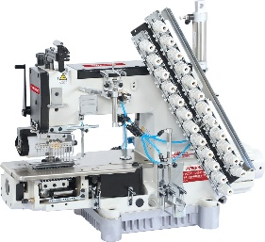 | PC008D-12064P | PRECIOUS PC008D-12064P - 12 ignali silindrsimon platformali sanoat tikuv mashinasi Yengil va o‘rta qalinlikdagi matolar bilan ishlash uchun mo‘ljallangan ko‘p ignali professional model. 12 ignali tikuv tizimi bir vaqtning o‘zida bir nechta parallel choklarni aniq va bir tekis bajarish imkonini beradi. Silindrsimon platforma aylana shaklidagi va ishlov berish murakkab bo‘lgan qismlarni tikishda qulaylik yaratadi. 12 mm gacha tepki ko‘tarilishi turli qalinlikdagi materiallar bilan ishlash imkonini beradi. Servo motor esa barqaror, kam shovqinli va energiya tejamkor ishlashni ta’minlaydi. | Texnik xususiyatlari Ignalar soni: 12 ta Platforma turi: silindrsimon Tepki ko‘tarilish balandligi: 12 mm Chok uzunligi: 1,4–3,6 mm Mato turi: yengil va o‘rta qalinlikdagi matolar Igna modeli: UY113GS №75–90 Dvigatel turi: servo motor
19 | 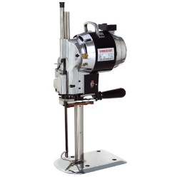 | PC103 | PRECIOUS PC103 - 10 dyuymli vertikal mato kesish pichog‘i, 550 W Mato qatlamlarini tez, tekis va aniq kesish uchun mo‘ljallangan professional vertikal kesish uskunasi. 215 mm kesish balandligi bir vaqtning o‘zida bir nechta mato qatlamlari bilan samarali ishlash imkonini beradi. O‘z-o‘zini charxlash mexanizmi pichoqning o‘tkirligini ish jarayonida saqlashga yordam beradi. Kuchli dvigatel va yuqori aylanish tezligi tikuv sexlari hamda ishlab chiqarish korxonalarida intensiv foydalanish uchun qulay. | Texnik xususiyatlari Pichoq turi: vertikal Pichoq o‘lchami: 10 dyuym Kesish balandligi: 215 mm O‘z-o‘zini charxlash mexanizmi: mavjud Dvigatel aylanish tezligi: 2800 ayl/daq Quvvati: 550 W
20 | 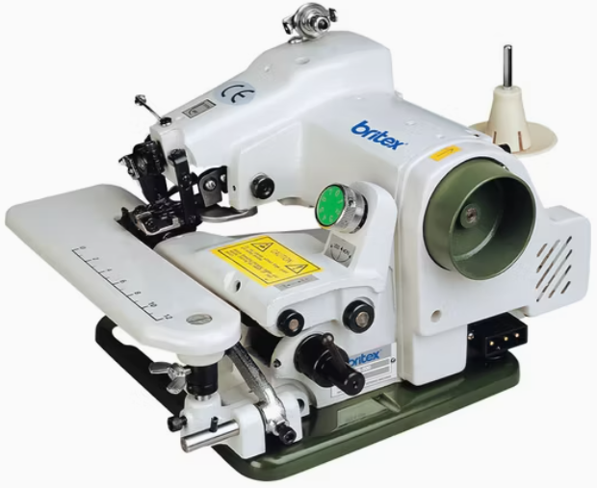 | PC500 | PRECIOUS PC500 - ko‘rinmas chok uchun sanoat tikuv mashinasi, stolsiz variant Yengil va o‘rta qalinlikdagi matolarda ko‘rinmas chok hosil qilish uchun mo‘ljallangan maxsus model. Chokning tashqi tomondan deyarli sezilmasligi kiyim va boshqa tikuv mahsulotlariga toza hamda professional ko‘rinish beradi. 10 mm gacha tepki ko‘tarilishi turli qalinlikdagi materiallar bilan qulay ishlash imkonini beradi. Servo motor barqaror, kam shovqinli va energiya tejamkor ishlashni ta’minlaydi. Stolsiz komplektatsiya mavjud ish joyiga moslab o‘rnatish uchun qulay. | Texnik xususiyatlari Ignalar soni: 1 ta Tikuv turi: ko‘rinmas chok Komplektatsiya: stolsiz Tepki ko‘tarilish balandligi: 10 mm Mato turi: yengil va o‘rta qalinlikdagi matolar Tikuv tezligi: 2850 chok/daqiqa Igna modeli: LWx6T Dvigatel turi: servo motor
21 | 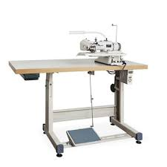 | PC600D | PRECIOUS PC600D - ko‘rinmas chok uchun sanoat tikuv mashinasi Yengil va o‘rta qalinlikdagi matolarda ko‘rinmas chok hosil qilish uchun mo‘ljallangan maxsus model. Tikuv matoning tashqi tomonida deyarli sezilmaydi va tayyor mahsulotga toza hamda professional ko‘rinish beradi. 10 mm gacha tepki ko‘tarilishi turli qalinlikdagi materiallar bilan qulay ishlash imkonini beradi. Servo motor barqaror, kam shovqinli va energiya tejamkor ishlashni ta’minlaydi. Kiyim-kechak ishlab chiqarish, atelye va professional tikuv sexlari uchun mos. | Texnik xususiyatlari Ignalar soni: 1 ta Tikuv turi: ko‘rinmas chok Tepki ko‘tarilish balandligi: 10 mm Mato turi: yengil va o‘rta qalinlikdagi matolar Tikuv tezligi: 2000 chok/daqiqa Igna modeli: GB75 Dvigatel turi: servo motor
22 |  | PC100B | PRECIOUS PC100B - batareyali simsiz mato kesish pichog‘i Mato va boshqa tikuvchilik materiallarini tez, qulay va aniq kesish uchun mo‘ljallangan simsiz kesish uskunasi. Batareyali ishlash tizimi elektr kabeliga bog‘lanmasdan erkin harakatlanish va ish jarayonini qulay tashkil etish imkonini beradi. 100 mm diametrli pichoq 50 mm gacha qalinlikdagi mato qatlamlarini kesishga mos. Ixcham konstruksiyasi va yuqori ish samaradorligi tufayli tikuv sexlari, atelye va ishlab chiqarish korxonalarida foydalanish uchun qulay. | Texnik xususiyatlari Pichoq diametri: 100 mm Kesish qalinligi: 50 mm gacha Aylanish tezligi: 600 ayl/daq Dvigatel quvvati: 255 W Kuchlanish: 220 V Ishlash turi: batareyali, simsiz
23 |  | PC100D | PRECIOUS PC100D - diskli mato kesish pichog‘i Mato va boshqa tikuvchilik materiallarini tez, tekis va aniq kesish uchun mo‘ljallangan professional kesish uskunasi. 100 mm diametrli disk pichoq 50 mm gacha qalinlikdagi mato qatlamlari bilan samarali ishlash imkonini beradi. Ixcham konstruksiyasi va qulay boshqaruvi kesish jarayonini osonlashtiradi. Tikuv sexlari, atelye va ishlab chiqarish korxonalarida kundalik foydalanish uchun mos. | Texnik xususiyatlari Pichoq diametri: 100 mm Kesish qalinligi: 50 mm gacha Aylanish tezligi: 600 ayl/daq Dvigatel quvvati: 255 W Kuchlanish: 220 V
24 |  | PC1860A | PRECIOUS PC1860A - chokni mustahkamlash uchun sanoat tikuv mashinasi Yengil va o‘rta qalinlikdagi matolarda chokning muhim qismlarini mustahkamlash uchun mo‘ljallangan maxsus model. Kiyim va boshqa tikuv mahsulotlarining yuqori yuklama tushadigan qismlarida zich va mustahkam chok hosil qilish imkonini beradi. Yuqori ish tezligi ishlab chiqarish samaradorligini oshiradi, servo motor esa barqaror, kam shovqinli va energiya tejamkor ishlashni ta’minlaydi. Tikuv sexlari va kiyim-kechak ishlab chiqarish korxonalari uchun mos. | Texnik xususiyatlari Ignalar soni: 1 ta Tepki ko‘tarilish balandligi: 12 mm Chok uzunligi: 8–16 mm Maksimal tikuv kengligi: 1,5–3 mm Tikuv uzunligi: 5 mm Mato turi: yengil va o‘rta qalinlikdagi matolar Tikuv tezligi: 2300 chok/daqiqa Igna modeli: DP×5 Dvigatel turi: servo motor
25 | 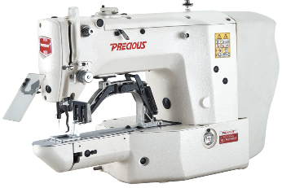 | PC1900A | PRECIOUS PC1900A - zamonaviy chok mustahkamlash sanoat tikuv mashinasi Yengil va o‘rta qalinlikdagi matolarda chokning yuqori yuklama tushadigan qismlarini mustahkamlash uchun mo‘ljallangan zamonaviy model. Zich va aniq mustahkamlovchi chok hosil qilib, tayyor mahsulotning chidamliligini oshirishga yordam beradi. Yuqori tikuv tezligi ishlab chiqarish jarayonini samarali tashkil etish imkonini beradi. Servo motor esa barqaror, kam shovqinli va energiya tejamkor ishlashni ta’minlaydi. Professional tikuv sexlari va kiyim-kechak ishlab chiqarish korxonalari uchun mos. | Texnik xususiyatlari Ignalar soni: 1 ta Tepki ko‘tarilish balandligi: 12 mm Chok uzunligi: 8–16 mm Maksimal tikuv kengligi: 1,5–3 mm Tikuv uzunligi: 5 mm Mato turi: yengil va o‘rta qalinlikdagi matolar Tikuv tezligi: 2300 chok/daqiqa Igna modeli: DP×5 Dvigatel turi: servo motor
26 | 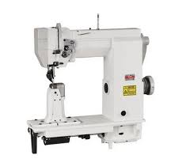 | PC910 | PRECIOUS PC910 - oyoq kiyim tikish uchun kolonkali sanoat tikuv mashinasi O‘rta va og‘ir materiallar bilan ishlash, ayniqsa oyoq kiyim mahsulotlarini sifatli tikish uchun mo‘ljallangan professional model. Kolonkali konstruksiya murakkab shakldagi va oddiy tekis platformada tikish qiyin bo‘lgan qismlarga qulay ishlov berish imkonini beradi. Rolikli tepki materialni bir tekis harakatlantirib, aniq va sifatli chok hosil qilishga yordam beradi. Servo motor esa barqaror, kam shovqinli va energiya tejamkor ishlashni ta’minlaydi. Oyoq kiyim ishlab chiqarish sexlari va professional ustaxonalar uchun mos. | Texnik xususiyatlari Ignalar soni: 1 ta Platforma turi: kolonkali Tepki turi: rolikli Chok uzunligi: 12 mm gacha Mato turi: o‘rta va og‘ir materiallar Tikuv tezligi: 2000 chok/daqiqa Igna modeli: DB×17 Dvigatel turi: servo motor
27 | 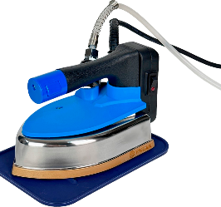 | PC-99B | PRECIOUS PC-99B - bug‘li sanoat dazmoli Tikuvchilik mahsulotlarini professional dazmollash va yakuniy ishlov berish uchun mo‘ljallangan sanoat modeli. Bug‘ bilan ishlash tizimi matodagi burmalarni samarali tekislash va mahsulotga saranjom ko‘rinish berishga yordam beradi. 5 bosqichli harorat sozlagichi turli matolar uchun mos haroratni tanlash imkonini beradi. 800 W quvvat va 1,5 kg og‘irlik intensiv ish jarayonida qulay va samarali foydalanishni ta’minlaydi. Tikuv sexlari, atelye va ishlab chiqarish korxonalari uchun mos. | Texnik xususiyatlari Dazmol turi: sanoat bug‘li dazmol Bug‘ bilan ishlash: mavjud Dazmol og‘irligi: 1,5 kg Quvvati: 800 W Harorat sozlamasi: 5 bosqichli

